상품제안서
75 자동 골프 장우산 | 상품코드: S42299

 |  |  |  |  |  |  | 02-713-8555 | www.synergygift.co.kr
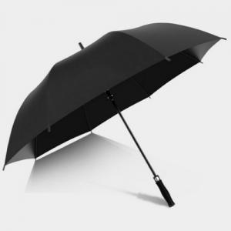

【상세/제작정보】 | FRP고탄력 살대, 폰지 190T 원단, 지름 128cm 넉넉한 사이즈 장우산!

【인쇄/포장옵션】 | 실크, 레이저, 원단실크1도 / OPP(비닐)

【공급단가】 | 수량 | 50~ | 100~ | 500~ | 1,000~ | 2,000~
*VAT별도 | 단가 | 5,850원 | 5,760원 | 5,620원 | 5,400원 | 5,170원

【상품 URL】 | https://www.synergygift.co.kr:443/src/goods_detail.php?gdno=42299

